Tela de Login
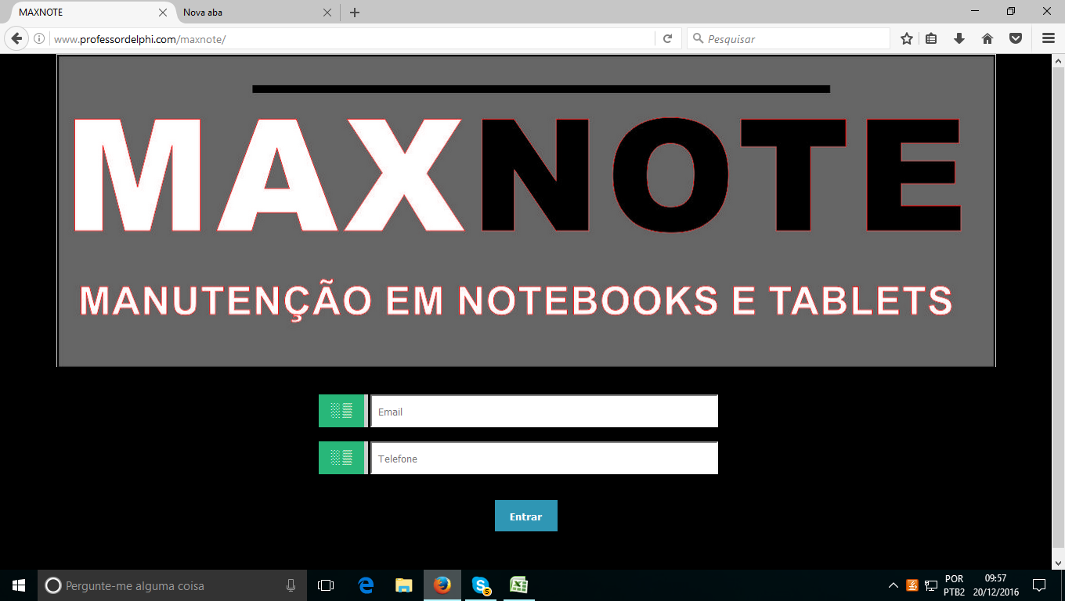

Tela | Login

Campos
Email
Telefone

Observação

